Лист1
РАБОЧИЙ ТЕХНИЧЕСКИЙ ОТЧЕТ |  |  |  |  | НОМЕР:2020 05 PT 009
 |  |  |  |  | ДАТА: 23.05.2020
Наименование предприятия |  |  |  | OOO "Sergeli-Avtotexxizmat"
Ф.И.О. составившего отчет |  |  |  | Усмонов Дониёр
Номер телефона с кодом города |  |  |  | Раб:+99(878) 147-74-77, Моб:+99 (890) 938-00-30
Модель |  |  | Идентификационный номер автомобиля |  | Пробег | Дата продажи
Ласетти |  |  | XWB5V31BVLA535386 |  | 137 | 2020-05-18
Обстоятельства при которых обнаружена проблема |  |  |  | Описание проблемы
 |  |  |  | Автомабил олди банфер чап томонида краска муамоси мавжуд. Автомабил эагси автомашинани олиши билан ушбу муамони такидлаган. Автомашина TRADE IN да сотилган. TRADE IN кафолат хизмати томонидан банферни бўяб бериш такоиф қилиган. Мижоз барча таклифларни рат этган.
А. |  | Автомобиль стоял, двигатель не работал
В. | Автомобиль находился в движении: |  |  | Информация относительно проблемы (Приложить чертеж или фотграфию неисправности)
 |  | При торможении
 |  | При переходе от ускорения к накату
 |  | При переключение на задний ход |  | 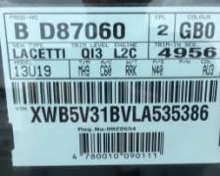
 |  | При повороте
 |  | При ускорении
 |  | При замедлении
 |  | При ______ оборотах в минут
 |  | При любой скорости
 |  | На неровной дороге
 |  | На ____ передаче
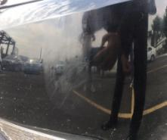
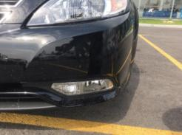
С. | При использовании:
 |  | Тормозов
 |  | При повороте руля
 |  | При выключении сцепления
 |  | Обогревателя / кондиционера
 |  | При работе стеклоочистит / омывателя
 |  | При включении радио / CD проигрыват
 |  | Обогревателя заднего стекла
 |  | Прочее
D. | При работе двигателя:
 |  | При запуске
 |  | При прогреве
 |  | На холотом ходу
 |  | При горячем двигателе
E. | Возникает:
 |  | При ускорении
 |  | При высоких оборотах двигателя
 |  | При большой скорости
 |  | При большой загрузке багажника
F. | Когда случается по времени: |  |  | Информация о проблемной детали
 |  | Всегда |  | Номер детали по каталогу: | -
 |  | Иногда |  | Наименование детали: | РУБАШКА ПЕРЕДНЕГО БАМПЕРА
 |  | После _____ км движения |  | Название поставщика: | Уз-Карам Ко
 |  | После _____ минут езды |  | LOT № детали: | -
Действия инженера по гарантии дилерского предприятия |  |  |  | Автомабиль эгасига автомобиль банфери ремонт қилиб бериш таклиф этилди, мижоз таклифни рат этиб банферни янгисига алмаштириб беришни талаб қилмоқда.

Ответственный Отдел по принятию мер и исследованию проблемы

 |  |  |  | (заполняется со стороны Отдела Гарантии качества АО "UzAvto Motors")

